詳細クラス図
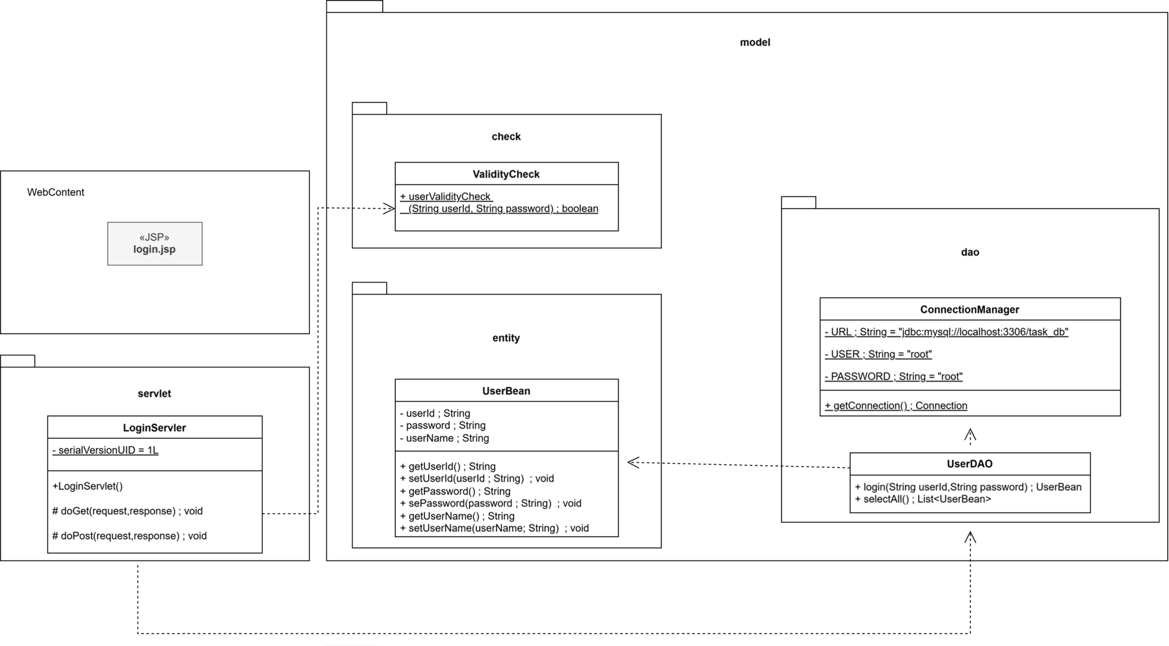
詳細クラス図 | システム名 | グループ名 | 作成日 | 担当 | 承認印
 | TaskBoy(TasBo) | チーム TasBo | 2026-06-09 | 菊地

画面設計書
画面設計書 | システム名 |  | グループ名 |  | 作成日 | 担当 | 承認印
 | TaskBoy(TasBo) |  | チームTanBo |  | 2026-06-02 | 菊地

画面名称 | ログイン
画面レイアウト

1

2
3
4

フォーム定義
action | login-servlet |  |  |  |  | method | POST
識別ID | ラベル | type | name | value | 備考
1 | ユーザid | text | userName
2 | パスワード | password | password
3 | ログイン | submit |  | ログイン
4 | クリア | reset |  | クリア

カバレッジレポート ログイン
 | カバレッジレポート |  | 実施日 | 2026-06-10

（１）概要
対象クラス |  | UserDAO.java
カバレッジ率 |  | 100%

（２）報告事項
調査結果
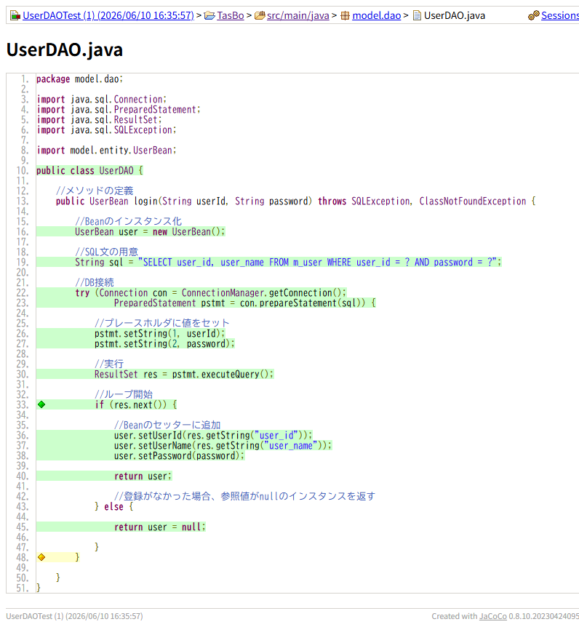

分析・考察

備 考

